图片库
 | 不良名 | 图片
 | AA区压痕
 | 常暗黑斑Mura
 | PCD ESD击伤
 | S向带状Mura
 | 彩斑Mura
 | 二维码气泡
 | 孔区跑道Mura | 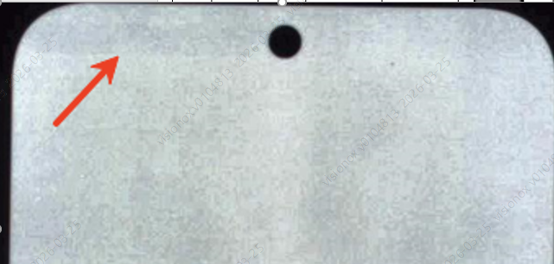
 | S向菱形彩色带状Mura | 
 | 群暗点
 | S向亮线
C480 | 可修复暗点
C514 | 屏体黑斑
C514 | Aging ESD区烧伤
C471 | G3亮点
C480 | 斑中带点
C471 | G3亮点 | 
C534 | 磁条Mura | 

